Practice 1
Phuc | Front end
Hai | backend
No | Created User | Category 1 | Attached image | Question | PIC
1 | Hải | JSP |  | Hàm onload khi nào sẽ bắt đầu chạy? | Hàm onload chạy khi load page lên màn hình
2 | Hải | JSP |  | 1. f_cmd có nghĩa là gì, và nó được dùng làm gì? | f_cmd là 1 hidden element được dùng để định nghĩa value của button
3 | Hải | JS |  | Hàm này dùng để làm gì, và nó có cần thiết hay không? Tại sao? | Hàm này là 1 constructor, dùng để gọi và thao tác với các tham số. Trong practice 1 nó không cần thiết vì mỗi file jsp chỉ có 1 file js nên không cần khởi tạo 1 đối tượng js mới
4 | Hải | JS | 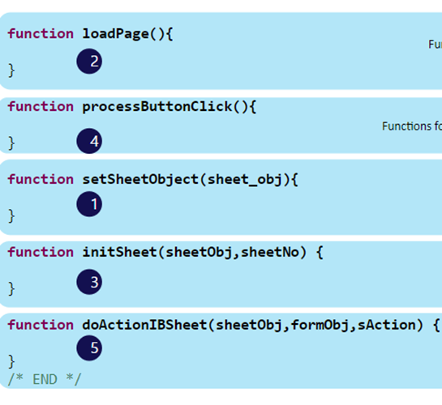 | Có cần thiết phải lúc nào cũng xài hết function này hay không và tại sao? | Lúc nào cũng cần sử dụng vì các hàm đều để dùng thao tác với sheet và practice thì làm trên sheet
5 | Hải | JS |  | Hàm ComConfigSheet và ComEndConfigSheet dùng để làm gì, và nếu không sử dụng thì sẽ xảy ra việc gì? | ComConfigSheet: Thiết lập design cho sheet, được gọi trước khi khởi tạo sheet ComEndConfigSheet: Hoàn tất design cho sheet, được gọi sau khi khởi tạo sheet
6 | Hải | IBSheet |  | Sự khác nhau và giống nhau của LoadSearchData và GetSearchData? | LoadSearchData lấy data dạng XML GetSearchData trả về data lấy được mặc định cách nhau với dấu " | "
7 | Hải | IBSheet | 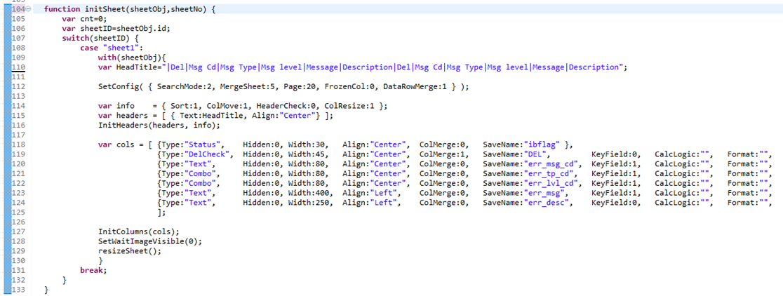 | dòng 110: headTitle: dấu "|" dùng để làm gì. Có cần thiết khi thêm | ở phía trước hay không và nếu không thêm thì chuyện gì sẽ xảy ra? Dòng 112: giải thích các số ở trong SetConfig. Dòng 118 --> 125: giải thích keyfied, format dùng để làm gì? Nếu không muốn cho user update cell, add data khi insert dòng mới thì làm như thế nào? Làm thế nào chỉ cho phép cell đó được nhập ký tự hoặc là số? | Dòng 110: Dấu " | " dùng để tạo header của bảng, các cột cách nhau bởi dấu " | ". Dấu " | " ở phía trước cần thêm vì trước cột Del có cột Status bị ẩn, nếu không có dấu " | " cột Del sẽ bị gán dữ liệu vào cột Status. Dòng 112: - SearchMode: 2 Định dạng dữ liệu search là lazymode, search và hiển thị tất cả dữ liệu - MergeSheet: 5 Cho phép hợp nhất các hàng trong header - HeaderCheck: 0 Ẩn check all - ColResize:1 Cho phép thay đổi kích cỡ cột Dòng 118 --> 125: - Keyfield: Các trường bắt buộc - format: Định dạng dữ liệu trên sheet - Nếu không muốn cho user update, add thì cho UpdateEdit và InsertEdit = 0 - Dùng AcceptKeys để gán constrain cho input là chữ hoặc số
8 | Hải |  |  | dòng 130: giải thích formObj.f_cmd.value = SEARCH: dùng để làm gì? | Định nghĩa f_cmd của fromObj là search , chức năng search
9 | Hải | IBSheet |  | Phân biệt sự khác nhau giữa DelCheck và CheckBox, nó có các trạng thái nào? Khi nào sử dụng DelCheck và khi nào thì sử dụng CheckBox? | DelCheck dùng để xóa 1 hàng và có status là delete CheckBox dùng để lựa chọn
10 | Phúc | FW |  | Khi có nhiều search param ( từ 5 param trở lên) thì chúng ta nên handle bằng Collection VO hay tạo thêm một ConditionVO?
11 | Phúc | FW |  | Giải thích luồng đi của chức năng Search ( ở Back end) | Sau khi nhận request từ client, request sẽ gửi tới HTMLAction từ đậy tạo 1 event gửi xuống SC, SC gọi thao tác trong BCempl, BCempl thao tác với DB rồi trả ngược lên về Client
12 | Phúc | FW |  | Làm sao để framework biết cách chạy từ HTMLAction xuống SC | Thông qua file mapping
13 | Phúc | FW |  | Transaction trong OPUS được viết như thế nào | Hàm manageErrMsg gồm 3 method begin(), commit(), rollback()
14 | Phúc | FW |  | Khi nào thì dùng ETC data và cách set ETC như thế nào | Dùng ETC truyền một chuỗi string Set ETC data ở file SC
15 | Phúc | FW |  | Làm thế nào để nhận biết Record nào sẽ là insert, update hay delete ở BCImpl | Dùng ibflag để xác định key. "I" = Insert, "U" = Update, "D" = Delete
16 | Phúc | FW |  | Validate ở server side được thực hiện như thế nào? | Thực hiện sql search data sau đó kiểm tra - Nếu tồn tại thì throw Exception - Tiếp tục thêm
17 | Phúc | FW |  | Nếu thêm 1 option search nữa (cụ thể là search description) thì cần sửa những file nào? | JSP, RSQL, HTMLAction
18 | Phúc | FW | 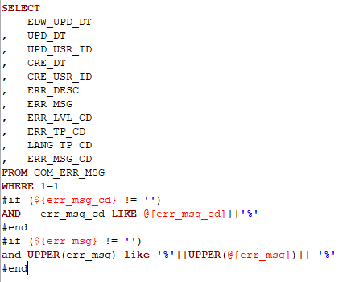 | Dòng "WHERE 1 = 1" thường được dùng để làm gì | Điều kiện luôn đúng, tránh lỗi syntax khi where có #if
19 | Phúc | FW |  | Phân biệt velParam và param | Param @[param] - Param dạng string sử dụng ở mệnh đề where velParam ${velParam} - velParam thường sử dụng ở #if #else và #foreach trong query
20 | Phúc | JSP | 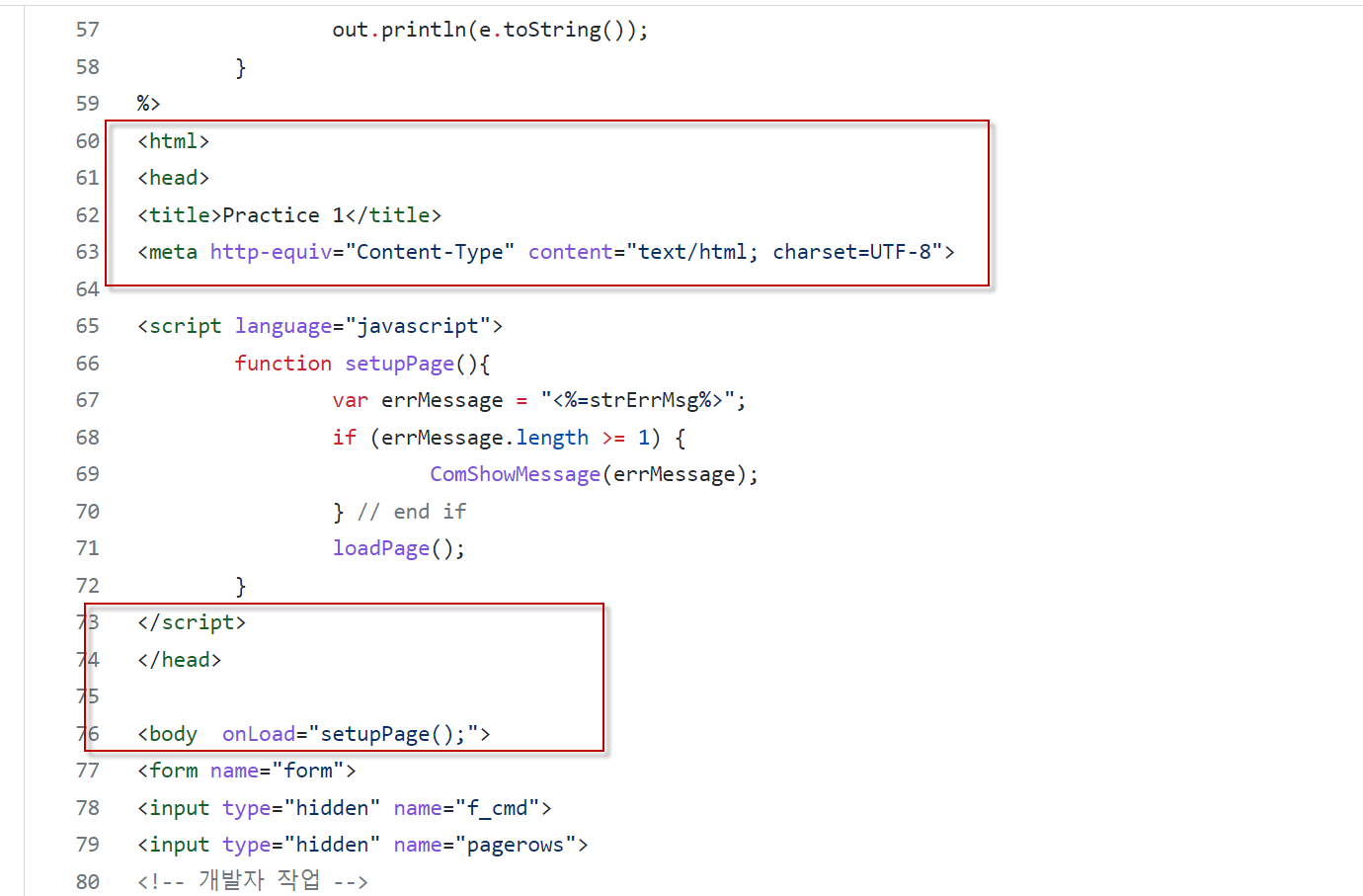 | Có cần html, head, title, meta, body trong file Jsp của mình không? Tại sao? | Không cần vì xóa đi vẫn chạy => các thẻ đã có trong template có sẵn

